Suite de pruebas
CASOS DE PRUEBAS - PETPRICE |  |  |  |  |  |  |  |  | OK
No | Caso de prueba | Prioridad | Precondiciones | Datos de entrada | Pasos | Resultados Esperado | Resultado Obtenido | Estado prueba | FALLO
AREA FUNCIONAL: Crear Cuenta
C.U 1 | Crear cuenta dentro de la app | Alta | El usuario debe ingresar sus credenciales para registrarse en el sistema. | Nombre de Usuario: Correo Electronico: Num. de Telefono: Contraseña: | Login > Crear Cuenta | El usuario logra crear su cuenta correctamente, entrando a la ventana de Iniciar Sesión. | 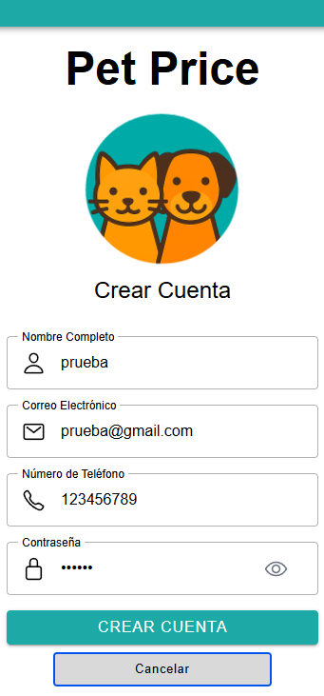 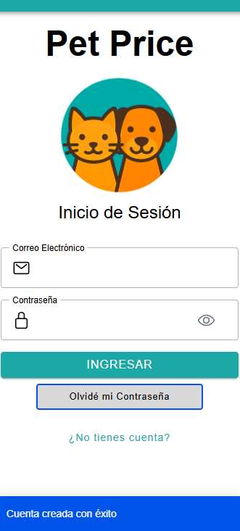 | OK
 | Validaciones al momento de Crear cuenta dentro de la app | Alta | El usuario debe ingresar sus credenciales en algunos campos para no registrarse en el sistema. | Nombre de Usuario: Correo Electronico: Num. de Telefono: Contraseña: | Login > Crear Cuenta | El sistema deniega la creacion de cuentra. | 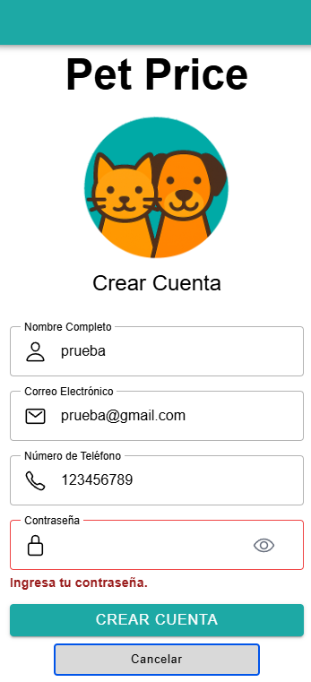 | OK
AREA FUNCIONAL: Iniciar Sesión
C.U 2 | Iniciar sesión dentro de la app | Alta | El usuario debe ingresar las credenciales ya registradas para entrar en el sistema. | Usuario: Contraseña: | Login | El usuario logra entrar al sistema correctamente, entrando a la ventana de su perfil de usuario. | 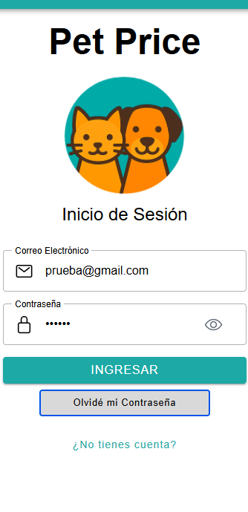 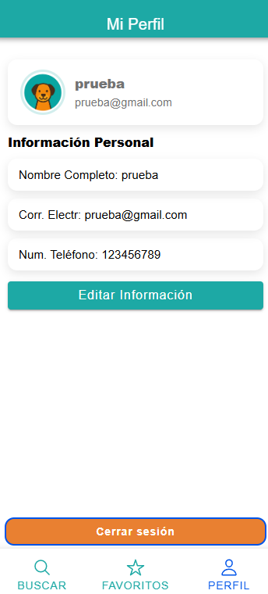 | OK
 | Validaciones al momento de Iniciar sesión dentro de la app | Alta | El usuario debe ingresar con credenciales que no se encuentran registradas o que esten incompletas en el sistema. | Usuario: Contraseña: | Login | El sistema deniega la entrada. | 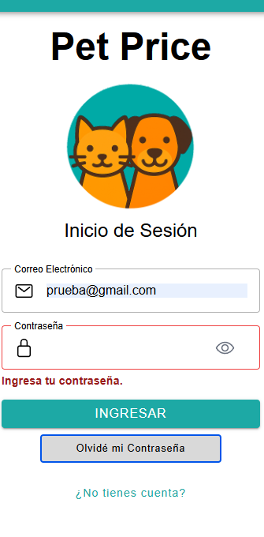 | OK
AREA FUNCIONAL: Recuperar Contraseña
C.U 3 | Recuperar Contraseña dentro de la app | Alta | El usuario debe ingresar un correo electronico ya registrado para enviar mensaje de recuperacion. | Correo Electronico: | Login > Recuperar Contraseña | El usuario logra recuperar el acceso a su cuenta con su nueva contraseña ya ingresada en el sistema. | 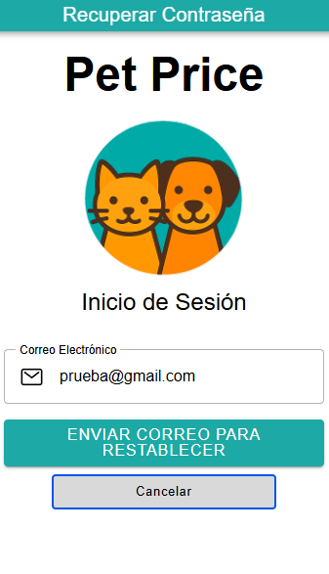 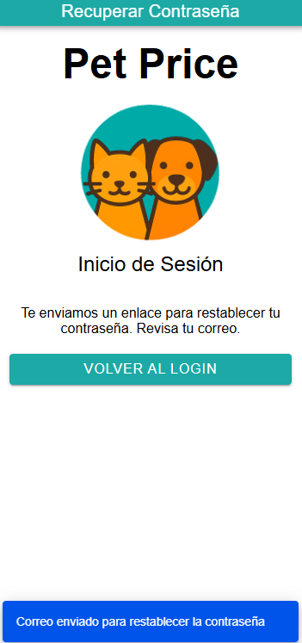 | OK
 | Validaciones al momento de Recuperar Contraseña dentro de la app | Alta | El usuario debe ingresar un correo electronico no registrado en el sistema. | Correo Electronico: | Login > Recuperar Contraseña | El sistema deniega la recuperacion de la contraseña. | 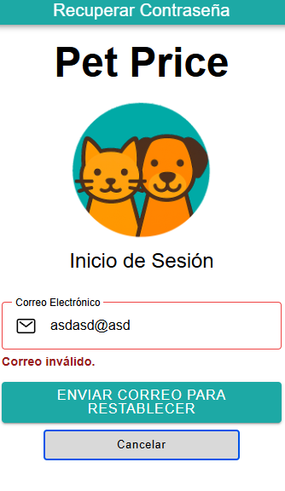 | OK
AREA FUNCIONAL: Buscar Producto
C.U 4 | Buscar Producto dentro de la app | Alta | El usuario sin necesidad de estar logeado puede ver los productos existentes que contiene el sistema. | Ningunoi | Buscar | El usuario logra visualizar los productos existentes en el sistema. | 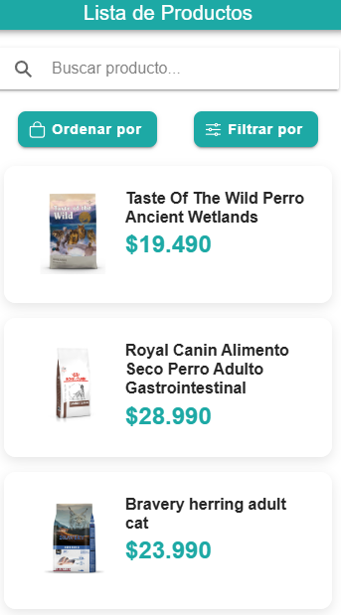 | OK
 | Validaciones al momento de Buscar Producto dentro de la app | Alta | El usuario sin necesidad de estar logeado puede ver que no hay productos existentes en la app. | Ningunoi | Buscar | El sistema mostrara mensaje: No se encontraron productos. | 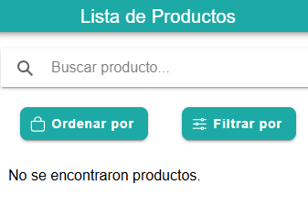 | OK
AREA FUNCIONAL: Comparar Precio
C.U 7 | Comparar Precio dentro de la app | Alta | El usuario sin necesidad de estar logeado puede ver el detalle del producto seleccionado que contiene el sistema. | Seleccionar producto | Buscar > Detalle del producto | El usuario logra visualizar el detalle del producto seleccionado que contiene el sistema. | 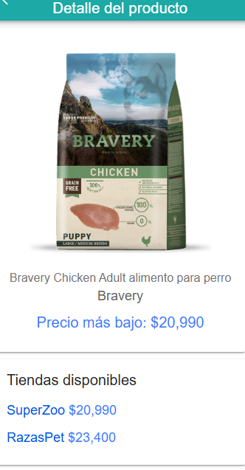 | OK
 | Validaciones al momento de Comparar Precio dentro de la app | Alta | Si no existe un producto previamente registrado en el sistema, el usuario no podra ver el detalle del producto seleccionado. | Ningunoi | Buscar | El sistema deniega la entrada. |  | OK
AREA FUNCIONAL : Gestión de Usuarios (Administrador)
C.U 12 | Boton de menu "Gestionar Usuarios" | alta | Al clickear en "Gestionar Usuarios" entraras en la gestion de los usuario que estan en el sistema. | Nombre de Usuario: Correo Electronico: Num. de Telefono: | Login > Perfil > Gestionar Usuarios | Ingresar a la interfaz de "Gestionar Usuarios" | 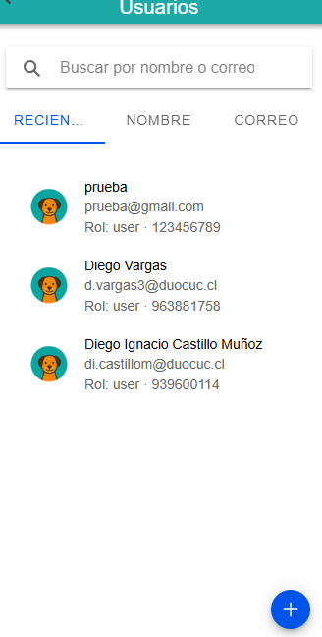 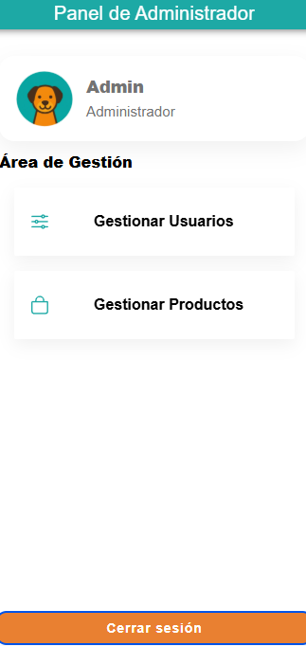 | OK
 | Botón "Crear Nuevo Usuario (+)" en "Gestionar Usuarios". | alta | Puedes “Crear Nuevo Usuario” a traves de los campos "nombre", "E-mail", "num. telefono" y “password” para poder generar nuevos usuarios en el sistema. | Nombre de Usuario: Correo Electronico: Num. de Telefono: Contraseña: | Login > Perfil > Gestionar Usuarios > Crear Nuevo Usuario (+) | Tras clickear el boton "Agregar Usuario", se generara nuevos datos y guardara los datos. | 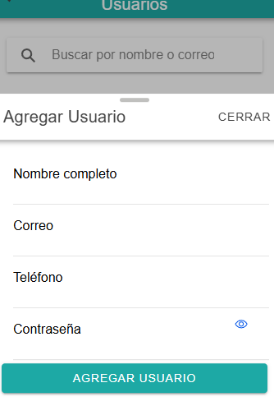 | OK
 | Barra "Buscar" en "Gestionar Usuarios". | alta | Puede “Buscar” a traves del campos "nombre" y "E-mail". | Nombre: E-mail: | Login > Perfil > Gestionar Usuarios > Buscar | Tras ingresar un usuario existente en la barra de "Buscar" lograras encontrarlo sin ningun problema. | 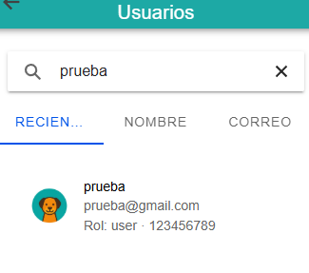 | OK
 | Botón "Editar Usuario" en "Gestionar Usuarios". | alta | Puedes “Editar Usuario” a traves de los campos "nombre", "E-mail" y "num. telefono". | Nombre: E-mail: Num. telefono: | Login > Perfil > Gestionar Usuarios > Editar Usuario | Tras clickear el boton "Guardar" confirmas los cambios y editara al usuario seleccionado. | 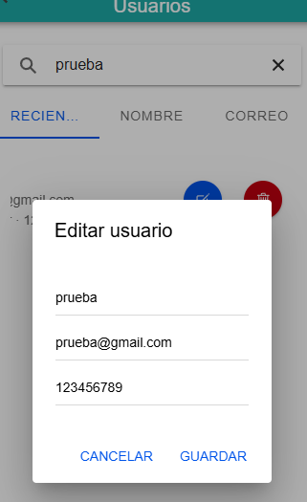 | OK
 | Botón "Borrar Usuario" en "Gestionar Usuarios". | alta | Puedes “Borrar Usuario” a traves de los campos "nombre", "E-mail", "num. telefono" y “password” para quitarlo del sistema. | Nombre de Usuario: Correo Electronico: Num. de Telefono: Contraseña: | Login > Perfil > Gestionar Usuarios > Borrar Usuario | Tras clickear el boton "Eliminar" confirmas la eliminacion y retirara al usuario del sistema. | 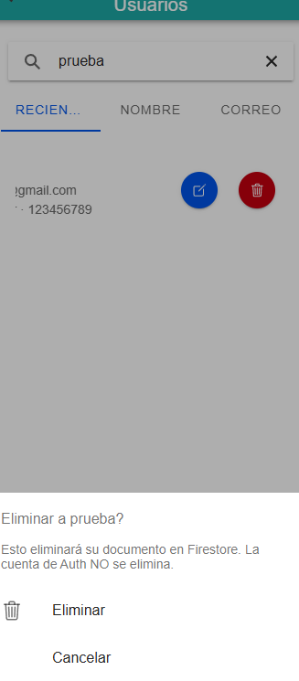 | OK
AREA FUNCIONAL : Gestionar Productos (Administrador)
C.U 13 | Boton de menu "Gestionar Productos" | alta | Al clickear en "Gestionar Productos" entraras en la gestion de productos que estan en el sistema. | Nombre de Producto: Marca: Precio: | Login > Perfil > Gestionar Productos | Ingresar a la interfaz de "Gestionar Productos" | 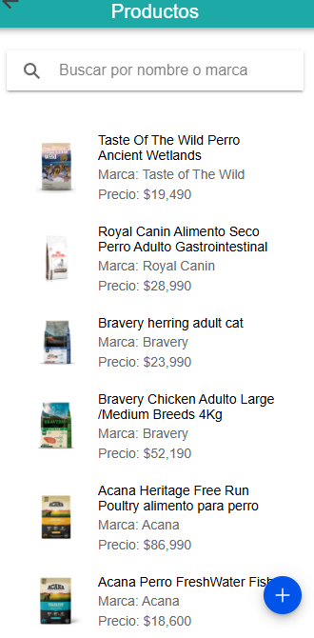 | OK
 | Botón "Crear Nuevo Producto (+)" en "Gestionar Productos". | alta | Puedes “Crear Nuevo Producto” a traves de los campos "nombre", "marca", "precio", "descripcion", "tienda" y “url img” para poder generar nuevos productos en el sistema. | Nombre de Producto: Marca: Precio: Descripcion: Tienda: URL img: | Login > Perfil > Gestionar Productos > Crear Nuevo Producto (+) | Tras clickear el boton "Agregar Producto", se generara nuevos datos y guardara los datos. | 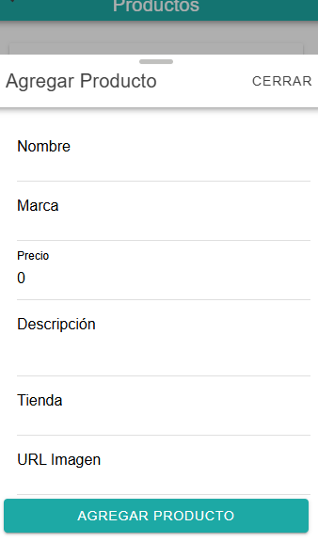 | OK
 | Barra "Buscar" en "Gestionar Productos". | alta | Puede “Buscar” a traves del campos "nombre" y "marca". | Nombre de Producto: Marca: | Login > Perfil > Gestionar Productos > Buscar | Tras ingresar un producto existente en la barra de "Buscar" lograras encontrarlo sin ningun problema. | 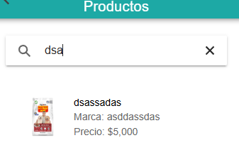 | OK
 | Botón "Editar Producto" en "Gestionar Productos". | alta | Puedes “Editar Producto” a traves de los campos "nombre", "marca", "precio", "descripcion", "tienda" y “url img”. | Nombre de Producto: Marca: Precio: Descripcion: Tienda: URL img: | Login > Perfil > Gestionar Productos > Editar Producto | Tras clickear el boton "Guardar" confirmas los cambios y editara el producto seleccionado. | 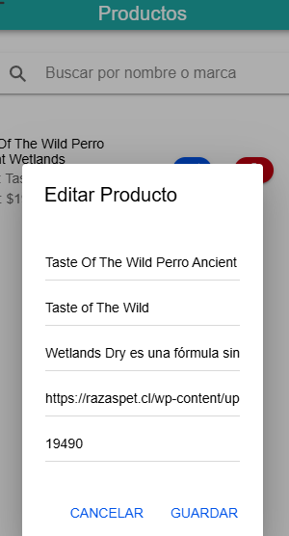 | OK
 | Botón "Borrar Producto" en "Gestionar Productos". | alta | Puedes “Borrar Producto” a traves de los campos "nombre", "marca", "precio", "descripcion", "tienda" y “url img”. | Nombre de Producto: Marca: Precio: Descripcion: Tienda: URL img: | Login > Perfil > Gestionar Productos > Borrar Producto | Tras clickear el boton "Eliminar" confirmas la eliminacion y retirara el producto del sistema. |  | OK

